PCSの情報
 |  |  |  |  |  | 関西電力送配電株式会社（2018.3.14）
 | 設備容量等の技術的確認資料
 |  |  |  | 契約者名：
低圧太陽光発電設備の力率一定制御の設定（発電機から見て進相９５％設定）が必要です※。
パワーコンディショナー（以下、「PCS」と記載）の力率一定制御の採用に伴い、設定力率における皮相電力（kVA）を用いて設備構築を行います。本様式に必要事項を記載いただき、申請時に添付ください。なお、本様式の入力不備より、設備設計誤り、回答遅延等が発生する場合があります。
※ 力率一定制御の設定については、系統連系規程-2016（2017追補版）の中で規程されています。

力率一定制御運転は、出力に対し一定比率で無効電力を注入する運転方式です。PCSには、「有効電力一定」又は「皮相電力一定」で
制御をする機種があります。皮相電力を増やす量は機種によってまちまちですので、詳細はメーカーさまへご確認ください。
設備構築は流れる電流量を元に設計しますが、電流量は皮相電力に比例するものですので、皮相電力の確認が必要となります。

皮相電力一定制御の例
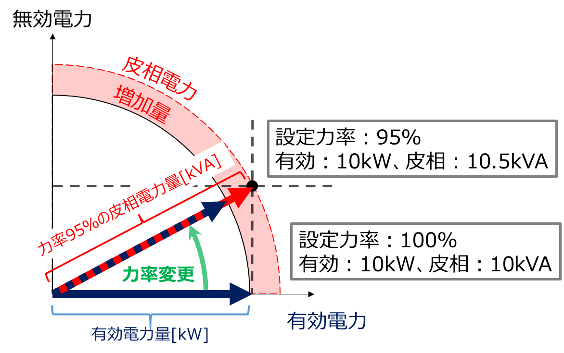
有効電力一定制御の例
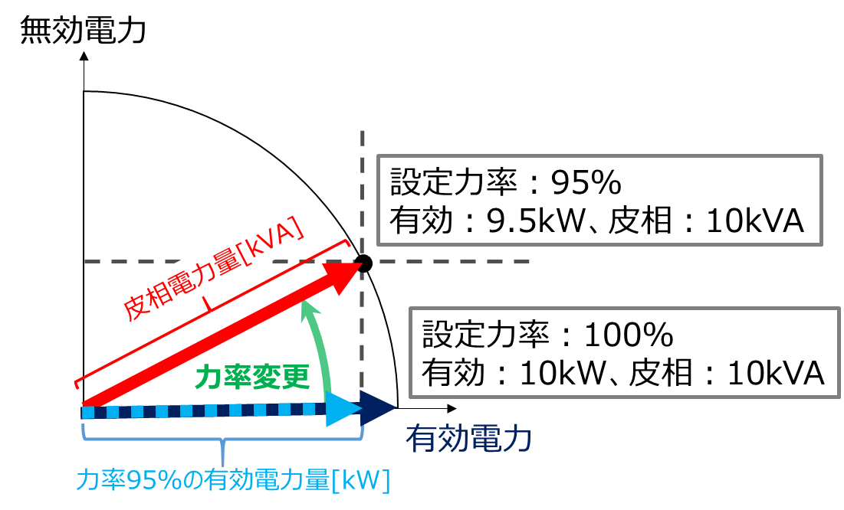

下欄へ設置するのＰＣＳ（既設含む）の情報を記載ください。
※力率一定制御機能の有無、力率100%、95%における各容量（kW、kVA）は、仕様書やＰＣＳ製造メーカーさまに確認いただき、確実な値をご入力お願いします。
※設定力率欄を「95%」、「力率設定変更の可否不明。後日報告」を選択された場合、「力率95%における容量（kVA）」を必ずご記入ください。
※設定力率欄を「力率設定変更の可否不明。後日報告」を選択された場合、お客さま設備の竣工連絡までに本様式の差替えが必要です。なお、差替えがない場合、
連系できない可能性がございます。また、差替えによって「力率95%における容量（kVA）」が変更になる場合、工事変更、負担金精算等が発生する場合があります。
※下欄の「状況」を選択すると黄色になる入力欄は、入力必須箇所となります。

 |  | 状況 | 設定力率（%） | 力率100%における容量（kW） | 【力率一定制御採用時】 力率95%における容量（kVA） | 備考等 |  | お客さまへのメッセージ （「設定力率」選択すると自動表示）
 | 例 | 新設 | 95% | 10 | 10.53 | 複数ある場合、認証番号等を入れて識別に活用ください
ＰＣＳ型式・認証番号入力画面や電圧上昇の簡易計算画面に入力する機種番号と揃えてください | ＰＣＳ１ |  |  |  |  |  | ←
 | ＰＣＳ２ |  |  |  |  |  | ←
 | ＰＣＳ３ |  |  |  |  |  | ←
 | ＰＣＳ４ |  |  |  |  |  | ←
 | ＰＣＳ５ |  |  |  |  |  | ←
 | ＰＣＳ６ |  |  |  |  |  | ←
 | ＰＣＳ７ |  |  |  |  |  | ←
 | ＰＣＳ８ |  |  |  |  |  | ←
 | ＰＣＳ９ |  |  |  |  |  | ←
 | ＰＣＳ１０ |  |  |  |  |  | ←
 | ＰＣＳ１１ |  |  |  |  |  | ←
 | ＰＣＳ１２ |  |  |  |  |  | ←
 | ＰＣＳ１３ |  |  |  |  |  | ←
 | ＰＣＳ１４ |  |  |  |  |  | ←
 | ＰＣＳ１５ |  |  |  |  |  | ←
 | ＰＣＳ１６ |  |  |  |  |  | ←
 | ＰＣＳ１７ |  |  |  |  |  | ←
 | ＰＣＳ１８ |  |  |  |  |  | ←
 | ＰＣＳ１９ |  |  |  |  |  | ←
 | ＰＣＳ２０ |  |  |  |  |  | ←
 | 合計値 |  |  | 0.00 | 0.00

